Dashboard
Giolitti 48 · Dashboard
Si aggiorna da sola dal foglio Lista: contano solo le righe con ✔. Le celle gialle (budget, margine) sono da compilare.

TOTALE SCELTO | GIÀ PAGATO |  | ORDINATO |  | IN PREVENTIVO |  | DA PAGARE
€ 57,773 | € 20,676 |  | € 34,749 |  | € 2,348 |  | € 37,097
45 voci scelte | 36% del totale |  | da saldare |  | da confermare |  | restano da saldare

Margine imprevisti | 10% | Totale con imprevisti |  | € 63,550
Per categoria
Categoria | Pagato | Ordinato | Preventivo | Scelto, da valutare | Totale | Budget | Residuo | % pagato
Grandi elettrodomestici | € 306 | – | € 2,348 | – | € 2,654 |  |  | 12%
TV & multimedia | – | – | – | – | –
Impianto elettrico & domotica | – | – | – | – | –
Illuminazione | € 310 | – | – | – | € 310 |  |  | 100%
Clima & comfort | – | – | – | – | –
Bagno | – | € 32,000 | – | – | € 32,000 |  |  | 0% | 32.000€ sia bagno adele affitto che piano 2. / altri 11.000€ bagno mansarda
Cucina: arredo & accessori | € 20,060 | – | – | – | € 20,060 |  |  | 100%
Piccoli elettrodomestici | – | – | – | – | –
Finiture & serramenti | – | – | – | – | –
Soggiorno | – | € 2,749 | – | – | € 2,749 |  |  | 0%
Camera da letto | – | – | – | – | –
Tende & tessili | – | – | – | – | –
Studio | – | – | – | – | –
Ingresso, ripostiglio & lavanderia | – | – | – | – | –
Sicurezza & varie | – | – | – | – | –
Servizi & trasloco | – | – | – | – | –
TOTALE | € 20,676 | € 34,749 | € 2,348 | – | € 57,773 | – |  | 36%

Stato dei soldi
Pagato | € 20,676 | 36%
Ordinato | € 34,749 | 60%
In preventivo | € 2,348 | 4%
Scelto, da valutare | – | 0%

Spesa per categoria e stato
Dove sono i soldi

dettagli cucina
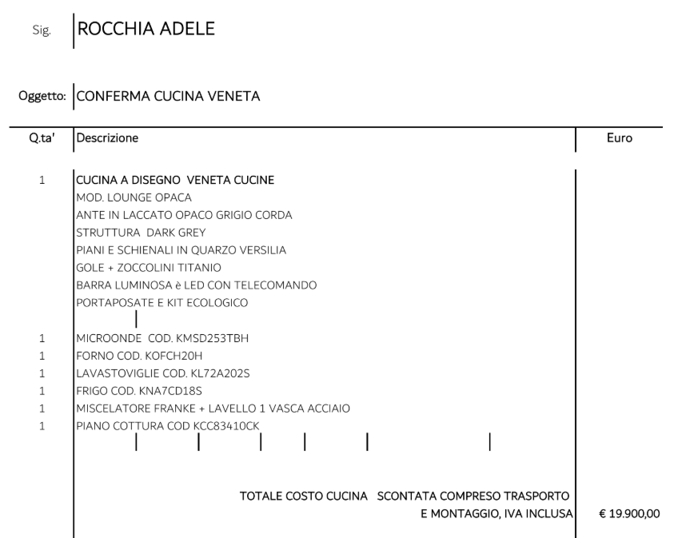

SEDIE
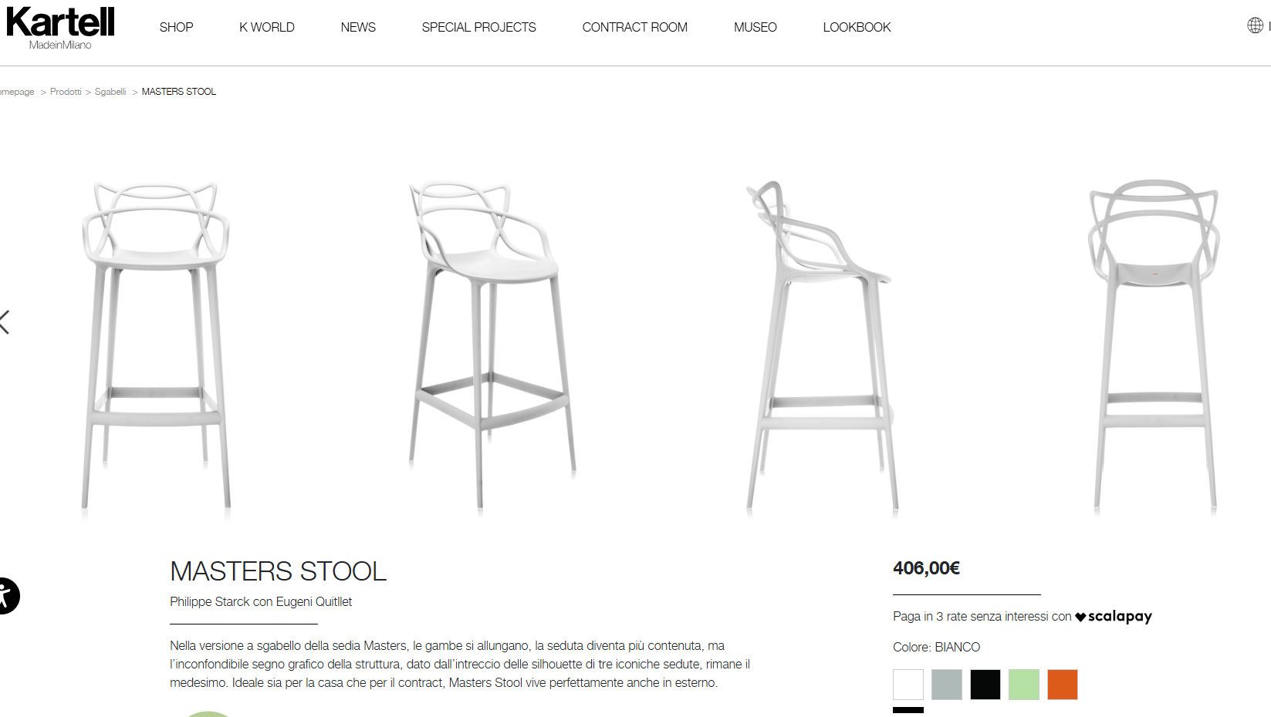

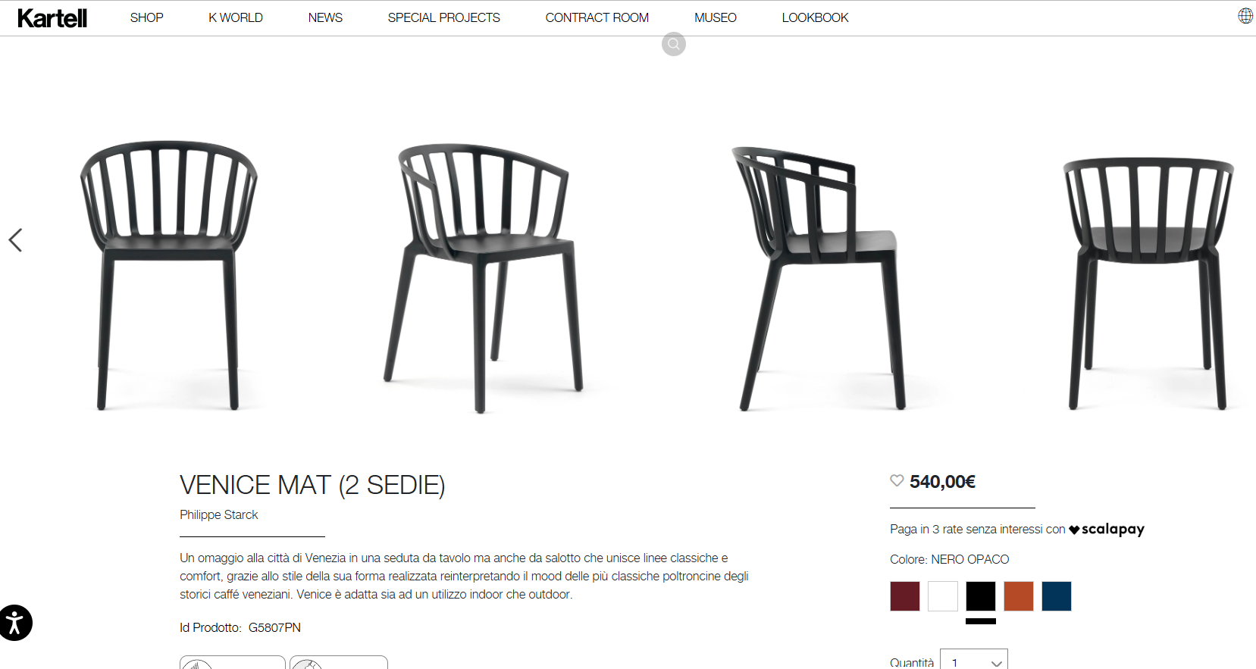

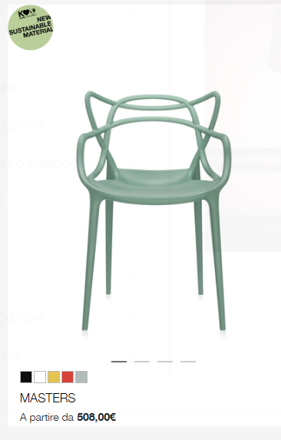

ILLUMINAZIONE - flos
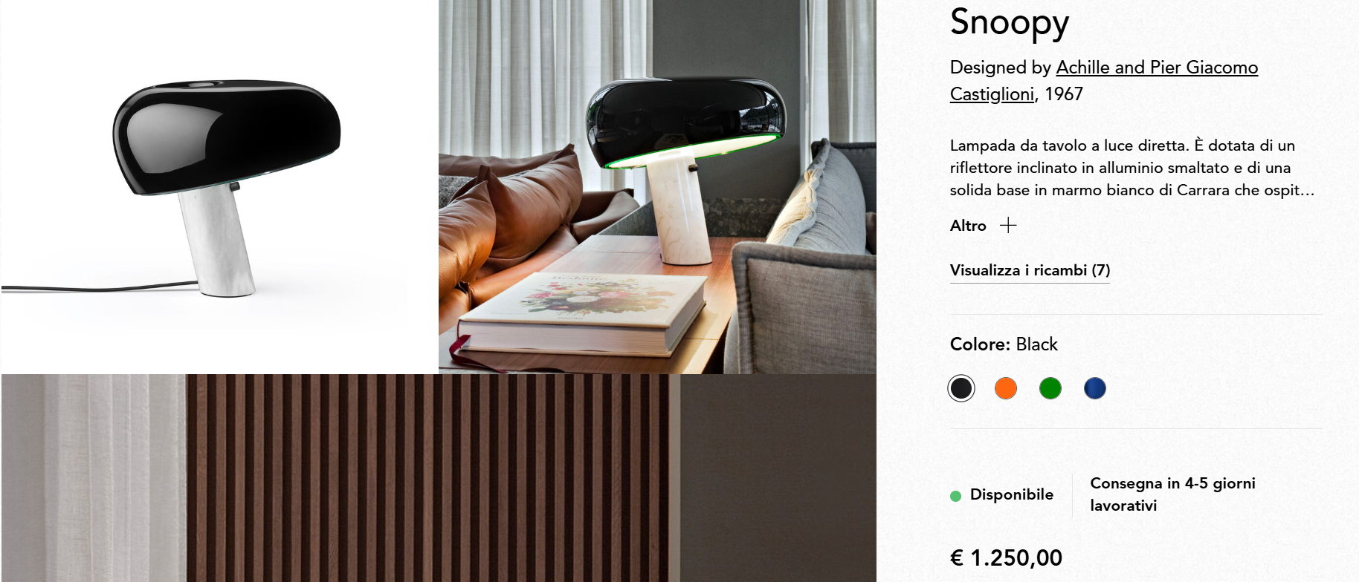

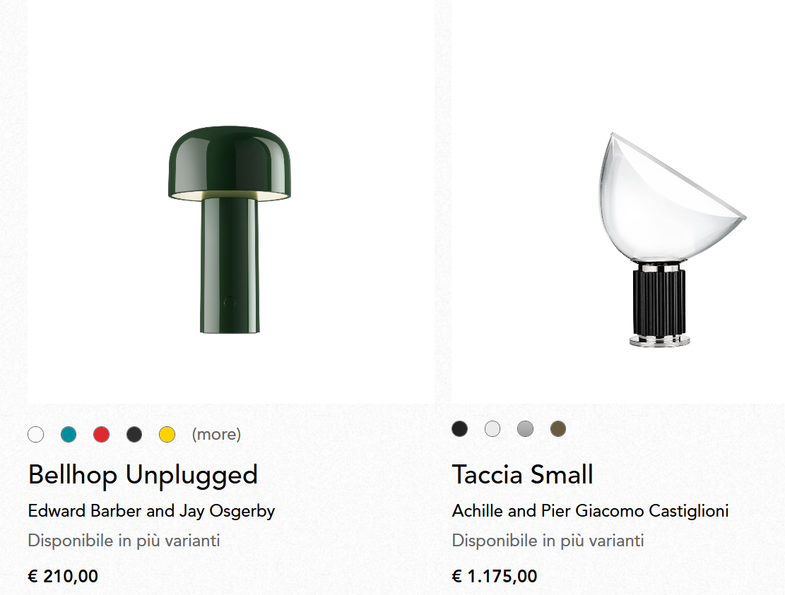

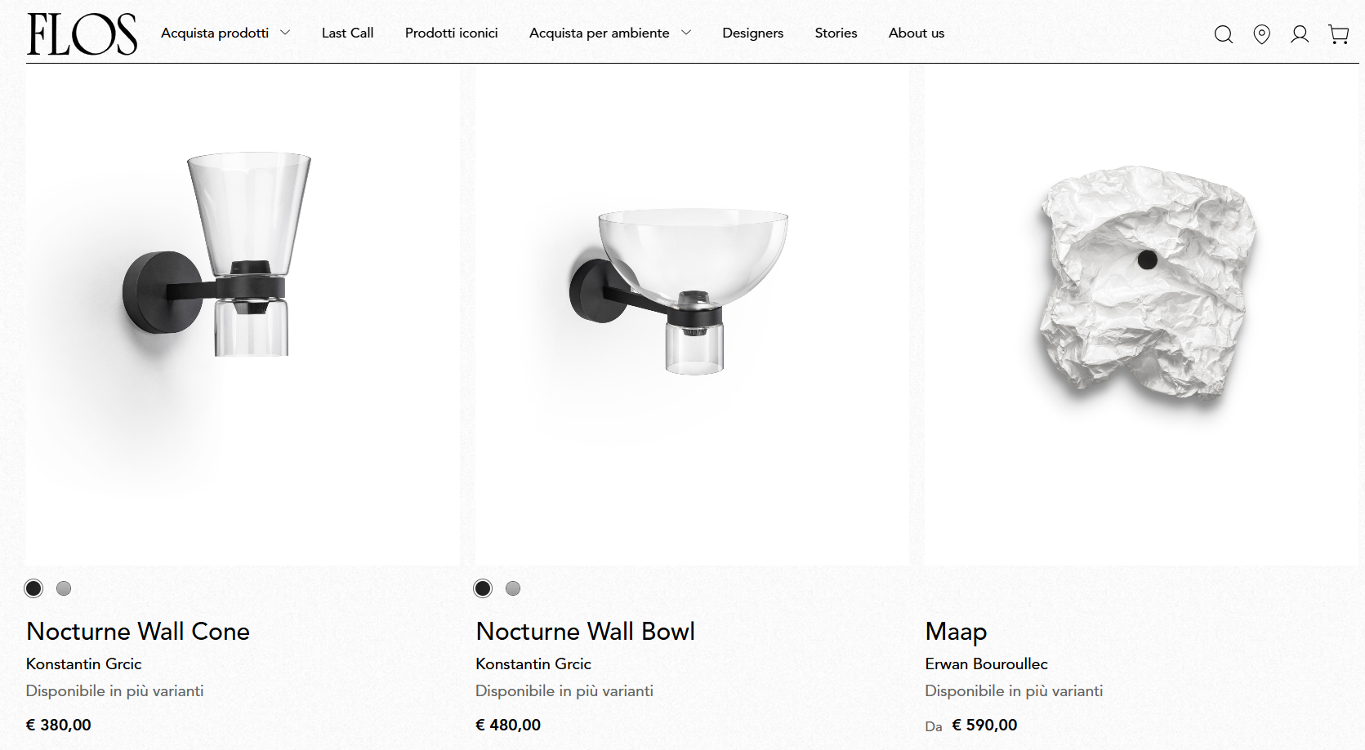

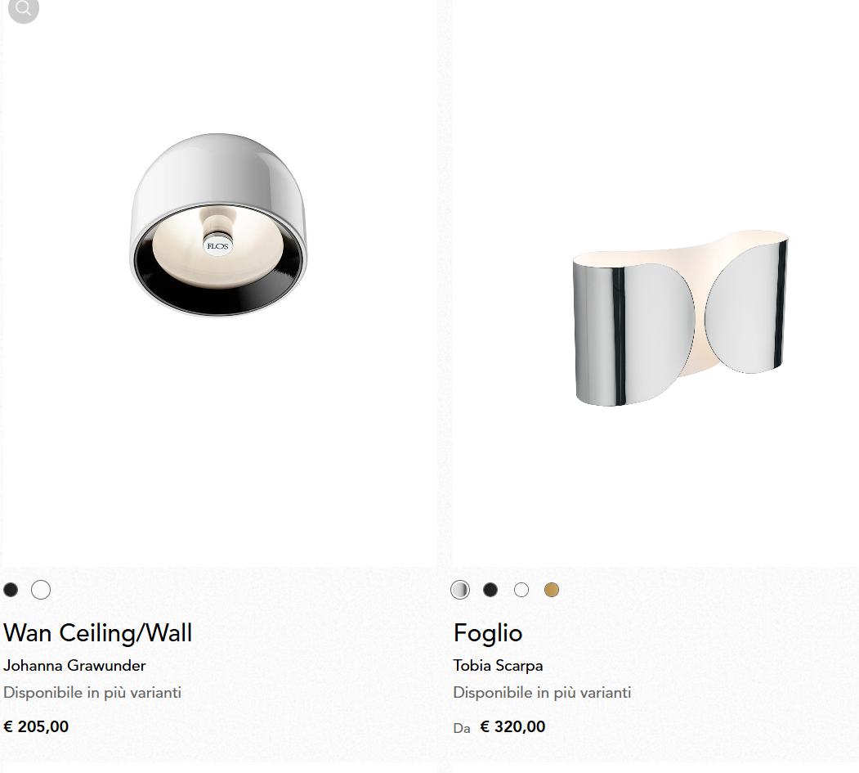

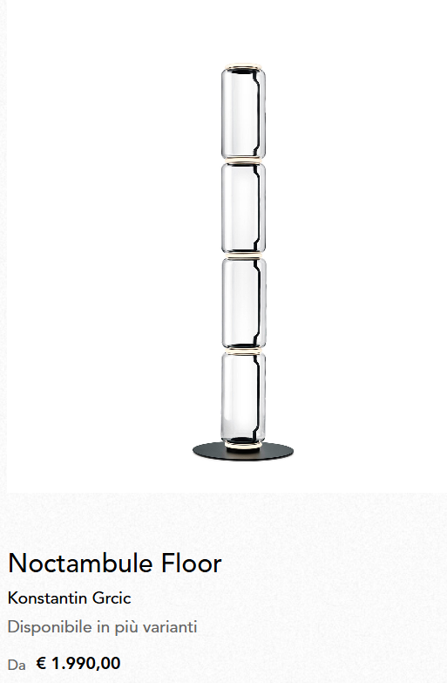

ILLUMINAZIONE ARTEMIDE
